Sheet1
高频事项“最多跑一次”办事指南
1 | 事项名称 | 特殊救济对象补助金给付
2 | 权限划分 | 县级
3 | 承诺办结时限 | 20个工作日
4 | 申请材料 (要求提供申请材料，要求有法律法规、规章、国务院及其部委规范性文件作为依据，原则上不能有兜底性条款，并应体现合理性、必要性、适时性、完整性。) | 事项名称 | 序号 | 材料名称（原件或复印件份数） | 设定依据
5 |  | 特殊救济对象补助金给付 | 1 | 精简退职老职工登记表 | "1.[65]国内字224号<国务院关于精减退职的老职工生活困难救济问题的通知>第二条“凡是已经按月享受本人原工资百分之三十救济费的退职老弱残职工，从本通知下达后的下一个月起，一律改为按本人原工资百分之四十发给救济费”第7条“对于从1961年到本通知下达之日期间精减退职的1957年年底以前参加工作的职工中，凡是不符合本通知第一条规定的身体条件而生活困难的，由民政部门给以生活救济，应使他们的生活不低于当地一般居民”。 【规范性文件】辽宁省人民政府《批转省民政厅、劳动局、人事局、财政厅〈关于解决六十年代精减退职的老职工遗留问题的意见的报告〉的通知》（辽政发[1985]24号） 一、解决对象：1、1957年底以前参加工作，1961年1月1日至1965年6月9日期间精简退职并发给一次性退职补助金的人员；2、1949年9月30日前参加革命工作，1957年至1960年期间，经组织动员退职（不包括按《国务院关于工人、职员退职处理的暂行规定》正常自愿退职的人员），无固定收入，原系全民所有制单位的老职工。 【规范性文件】辽宁省人民政府办公厅转发省民政厅等部门关于提高60年代精减退职职工生活待遇标准意见的通知（辽政发[2008]85号） 四、运行机制（三）各级民政部门要切实发挥组织协调作用，对转由民政部门负责管理的破产、转制企业精简职工待遇的落实，可按照以下程序办理：1、精简职工持精简手续或已享受待遇的有效证件，到户籍所在地的县（市、区）民政局登记；……7、县（市、区）民政局、财政局在收到发放名单和拨款通知后，及时列支本级所负担的资金，并通过银行发放。 【规范性文件】辽宁省民政厅、辽宁省财政厅《关于提高60年代精算退职职工生活待遇标准的通知》（辽民发[2017]2号） 从今年1月1日起提高60年代精简退职职工生活补助标准。将60年代精简退职职工待遇补助标准，在原来基础上每人每月提高25%。即：对1945年9月2日以前参加革命工作的，原享受本人标准工资100%生活费的人员，生活补助标准由每人每月405元提高到506元；对1945年9月3日至1949年9月30日期间参加革命工作的，原享受本人工资70%生活费的人员，生活补助标准由每人每月378元提高到473元；对1949年10月1日至1957年底以前参加革命工作的，原享受本人工资40%救济的人员，生活补助标准由每人每月351元提高到439元；对1949年10月1日至1957年底以前参加革命工作的，原享受生活困难补助费的人员，生活补助标准由每人每月324元提高到405元。 【规范性文件】省民政厅、省财政厅、省人力资源和社会保障厅《关于提高60年代精简退职职工生活补助标准并建立自然增长机制的通知》（辽民发〔2018〕124）从2019年起全省建立并实施60年代精简退职职工生活补助标准自然增长机制，每年60年代精简退职职工生活补助标准提高幅度与当年省政府确定的全省农村最低生活保障标准提高幅度一致，提标时间一致。60年代精简退职职工生活补助提高标准资金发放渠道、运行机制、资金来源不变，继续按辽政办发〔2008〕85号文件执行。省财政对各市给予适当补助。"
6 |  |  | 2 | 精简下放证明
7 |  |  | 3 | 原单位发放生活费明细
8 |  |  | 4 | 国资委出具的破产企业审批表
9 | 办理流程图 | 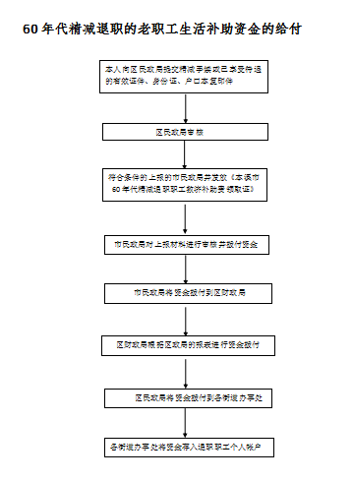
10 | 结果名称 | 无
11 | 结果样本 | 无
12 | 是否收费 | □是 ■否
13 | 收费标准 | 无
14 | 收费依据 | 无
15 | 办理形式 | ■窗口办理 □网上办理 □都可以
16 | 网上支付 | □可以 □不可以
17 | 物流快递 | □可以 □不可以
18 | 办理地点 | 本溪市明山区育龙路199号
19 | 办理时间 | 周一至周五 上午8：30--11：30 下午13:00--17：00
20 | 咨询电话 | 024-44599041
21 | 监督电话 | 024-44849042

